Calcul étang
Comment construire un étang? |  |  |  |  | Version du 01-03-2024
Entreprise agricole |  |  |  |  | Feuille de calcul à utiliser en complément du guide du MAPAQ, 2023. Comment construire un étang ?
Conseiller impliqué |  |  |  |  | https://www.mapaq.gouv.qc.ca/SiteCollectionDocuments/Formulaires/FI_amenagement_etang_irrigation_excave.pdf
Localisation et détails techniques | Pierreville
 |  |  |  |  |  | Cellules en bleu = données entrées par l'utilisateur
 |  |  |  |  |  | Cellules en vert ou orange = données calculées
Station météo associée |  |  |  |  |  |  | 29

Évaluer les besoins en eau | Besoins en eau annuels maximums (m3/ha/an) | Surface (ha) | Besoins en eau annuels (m3/an)
Irrigation | 680 | 5 | 3400 |  | Références pour évaluer les besoins en eau des cultures |  | 8
 | 0 | 0 | 0 |  | AGECO 2019 et 2020. Rapports Radeau 1 et 2. Annexe 4 : charte de consommation pour les productions végétales |  | 1
 | 0 | 0 | 0 |  | https://www.donneesquebec.ca/recherche/dataset/radeau1-2 |  | 1
 | 0 | 0 | 0 |  | CRAAQ 2018. Guide technique - Gestion raisonnée de l'irrigation. Page 237 |  | 1
 | 0 | 0 | 0 |  | https://www.craaq.qc.ca/Publications-du-CRAAQ/guide-technique-gestion-raisonnee-de-l_irrigation/p/PLEG0102-C04 |  | 1
 | 0 | 0 | 0 |  | IRDA, 2024. EstimEau, un outil d'aide à la décision pour la gestion de l'eau à la ferme |  | 1
 | 0 | 0 | 0 |  | https://estimeau.ca/ |  | 1
 | Besoins en eau annuels maximums (m3/ha/an) | Surface (ha) | Besoins en eau annuels (m3/an)
Protection contre le gel | 960 | 5 | 4800 |  |  |  | 6
 | 0 | 0 | 0 |  |  |  | 1
 | 0 | 0 | 0 |  |  |  | 1

Besoins en eau annuels maximums pour l'irrigation (m3/an) |  |  | 3400
Besoins en eau annuels maximums pour la protection contre le gel (m3/an) |  |  | 4800
Autres besoins en eau (m3/an) |  |  | 0
Besoins en eau annuels maximums (m3/an) |  |  | 8200

Évaporation de l’eau à la surface de l'étang
𝐸 = 0,8 ∗ 𝐸𝑇𝑝 ∗ 𝐴′ ∗ 10 |  | Valeurs d'ETP proposées
 |  |  | Cumul mai-septembre | Cumul annuel
ETp : Évapotranspiration calculée selon le modèle de Baier et Robertson (mm) |  | ETP médian (mm) | 596 | 664
 |  | ETP année chaude (mm) | 645 | 731

ETp valeur retenue (mm) |  |  | 731 |  | Indiquer une valeur d'évapotranspiration proposée dans le tableau ci-dessus
A’ : Surface de l’étang au niveau maximal de l’eau (ha) |  |  | 0.11 |  | A' doit correspondre à la surface de l’étang au niveau maximal de l’eau (ha) = a' * b' (voir section vérification du volume).
E : Évaporation de l’eau (m3) |  |  | 657

Résurgence de la nappe phréatique
𝑅 = 𝑅𝑟 ∗ 𝐹𝑐 ∗ 𝐴′ ∗ 10 ou 𝑅 = I ∗ 𝐴′ ∗ 10 |  |  | Rr : recharge au roc (mm/an) |  | Références pour évaluer la résurgence de la nappe phréatique |  | 2
I = Rr * Fc |  |  |  |  | Validation par observation au champ (méthode du trou à la tarière)
 |  |  |  |  | Projets d’acquisition de connaissances sur les eaux souterraines (PACES) - Données et ressources - Carte interactive
I : infiltration totale de l'eau (mm/an) ou Rr : recharge au roc (mm/an) |  |  | 0 |  | https://www.environnement.gouv.qc.ca/eau/souterraines/programmes/acquisition-connaissance.htm
 |  |  |  |  | https://www.donneesquebec.ca/recherche/fr/dataset/projets-d-acquisition-de-connaissances-sur-les-eaux-souterraines-paces
Fc : Facteur de conversion selon le niveau de confinement de l’aquifère |  |  | 0 |  | Couverture territoriale |  | 4
A’ : Surface de l’étang au niveau maximal de l’eau (ha) |  |  | 0.11 |  | https://www.environnement.gouv.qc.ca/eau/souterraines/programmes/Couverture-territoriale.pdf
R : résurgence estimée de la nappe phréatique (m3/an) |  |  | 0 |  | Couches d'informations utiles
 |  |  |  |  | Recharge annuelle, confinement roc, recharge préférentielle (zones d'infiltration), résurgences préférentielles
Conditions pédologiques |  |  |  |  | Dépôt de surface de la carte écoforestière : Forêt ouverte
Type d'étang |  |  |  |  | https://www.donneesquebec.ca/recherche/dataset/depots-de-surface |  | 2
Facteur de recharge |  |  | 0
R : résurgence corrigée de la nappe phréatique (m3/an) |  |  | 0 |  | Le volume d'eau provenant de la résurgence est nul si une étanchéification de l'étang est nécessaire (certains type 1.B et type 2A) ou si le sol est peu perméable (type 2.B)

Ruissellement de surface
𝑉𝑟 = 𝐻𝑝 ∗ 𝐶 ∗ 𝐴 ∗ 10
Hp : Hauteur de pluie (mm) |  | Valeurs de pluviométrie proposées |  |  | Références pour évaluer le ruissellement de surface et le drainage souterrain
 |  |  | Cumul mai-septembre | Cumul annuel | Limites pédologiques
 |  | Hp médian (mm) | 432 | 944 | Topographie, Modèle numérique de terrain, tracé d'écoulement
 |  | Hp année sèche (mm) | 327 | 691 | https://www.info-sols.ca/

Hp valeur retenue (mm) |  |  | 691 |  | Indiquer une valeur de pluviométrie proposée dans le tableau ci-dessus
C : Coefficient de ruissellement du bassin versant |  |  | 0.16 |  |  |  | 3
A : Surface du bassin versant alimentant l'étang (ha) |  |  | 5.35 |  | Indiquer 0 si aucun bassin versant ne se draine vers l'étang
Vr : Volume de ruissellement (m3) |  |  | 5915

Drainage souterrain
𝑉𝑑 = 𝐻𝑝 ∗ 𝑇𝑑 ∗ 𝐴𝑑 ∗ 10
Hp : hauteur de pluie (mm) |  |  | 691
Td : taux de drainage du bassin versant |  |  | 0.35 |  |  |  | 2
Ad : surface drainée contributrice (ha) |  |  | 0 |  | Indiquer 0 si aucun réseau de drainage souterrain ne se draine vers l'étang
Vd : volume de drainage souterrain (m3) |  |  | 0

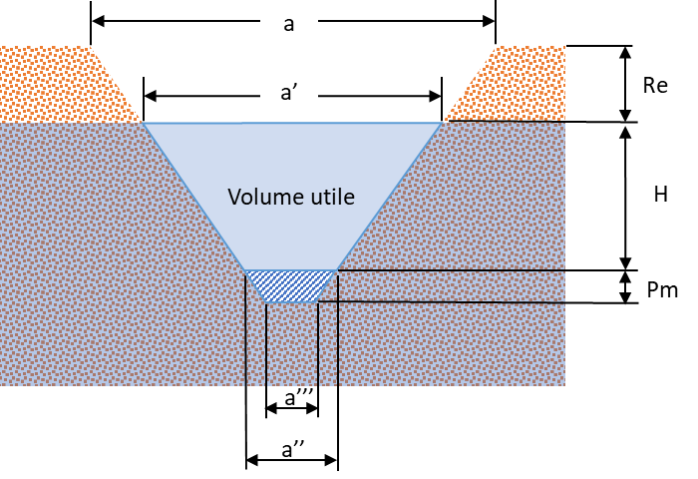
Pluie sur l'étang
Vp = Hp * A’ * 10
Hp : Hauteur de pluie (mm) |  |  | 691
A’ : Surface de l’étang au niveau maximal de l’eau (ha) |  |  | 0.11
Vp : volume de pluie sur l’étang (m3) |  |  | 776

Capacité nécessaire de l’étang
𝐶 = 𝐵 + 𝐸 − 𝑅 − 𝑉𝑟 − 𝑉𝑑 − 𝑉𝑝 − 𝐴𝑒
B : Besoins en eau de la culture pour l’irrigation et la protection contre le gel (m³) |  |  | 8200
E : Évaporation de l’eau (m³) |  |  | 657
R : Résurgence estimée de la nappe phréatique (m³) |  |  | 0
Vr : Ruissellement de surface sur le bassin versant (m³) |  |  | 5915
Vd : Volume de drainage souterrain (m³) |  |  | 0
Vp : volume de pluie sur l’étang (m³) |  |  | 776
Ae : Apports d’eau externes en cours de saison (m³) |  |  | 0
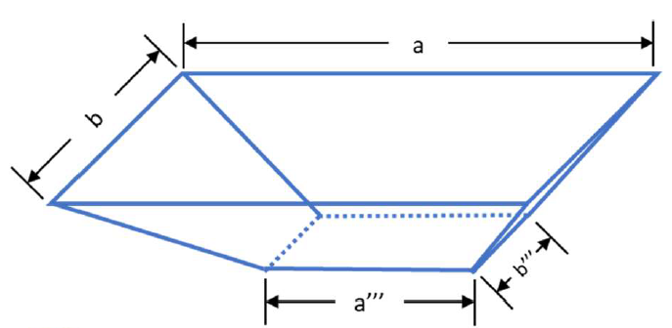
C : Capacité nécessaire de l’étang (m3) |  |  | 2166

Vérification du volume

Re : Revanche, différence de hauteur entre le niveau d’eau et la surface du sol (m) |  |  | 0.6
Pm : Profondeur minimale de pompage (m) |  |  | 0.3
H : Profondeur utile (m) |  |  | 7
x : Pente (1 : x) |  |  | 2 |  |  |  | 2
a : Largeur de l’étang au niveau de la surface du sol (m) |  |  | 26
a’ : Largeur de l’étang au niveau de la surface de l’eau (m) |  |  | 23.6 |  | 𝑎' = 𝑎 − 2𝑥𝑅𝑒
a’’ : Largeur de l’étang au niveau de la profondeur minimale de pompage (m) |  |  | -4.4 |  | 𝑎'' = 𝑎 − 2𝑥(𝑅𝑒 + 𝐻)
a’’’ : Largeur de l’étang au fond de l’étang (m) |  |  | -5.6 |  | 𝑎''' = 𝑎 − 2𝑥(𝑅𝑒 + 𝐻 + 𝑃𝑚)
b : Longueur de l’étang au niveau de la surface du sol (m) |  |  | 50
b’ : Longueur de l’étang au niveau de la surface de l’eau (m) |  |  | 47.6
b’’ : Longueur de l’étang au niveau de la profondeur minimale de pompage (m) |  |  | 19.6
b’’’ : Longueur de l’étang au fond de l’étang (m) |  |  | 18.4
Surface de l’étang au niveau maximal de l’eau (ha) = a' * b' |  |  | 0.11
Surface de l'étang au niveau de la surface du sol (ha) = a * b |  |  | 0.13
Surface de l'étang au niveau de la surface du sol (m2) = a * b |  |  | 1300
Vu : Volume utile de l’étang (m³) |  |  | 2258 |  | Équilibrer ces valeurs en modifiant les caractéristiques de l'étang (profondeur utile, largeur, longeur)
Ve : Volume d’excavation (m³) |  |  | 2756
 |  |  |  |  | Capacité suffisante

C : Capacité nécessaire de l’étang (m3) |  |  | 2166

Pour informations :
Mikael Guillou, agr. M.Sc., MAPAQ DPA
Guillaume Sauvageau, ing. M.Sc. MAPAQ DR Centre-du-Québec
Données climatiques : Jean-Thomas Denault, agr. M. Sc., Agriculture et Agroalimentaire Canada

